FIGURA 1
 | Almeno 1
UE27 | 7.9%
Italia | 6.2%
Mezzogiorno | 7.6% | FIGURA 1 - Imprese con almeno 10 addetti che utilizzano almeno una tecnologia di Intelligenza Artificiale

 |  | (quote % del totale imprese con almeno 10 addetti; 2021)

 |  | Fonte: elaborazioni Piccola Industria Confindustria su dati Istat ed Eurostat

FIGURA 2
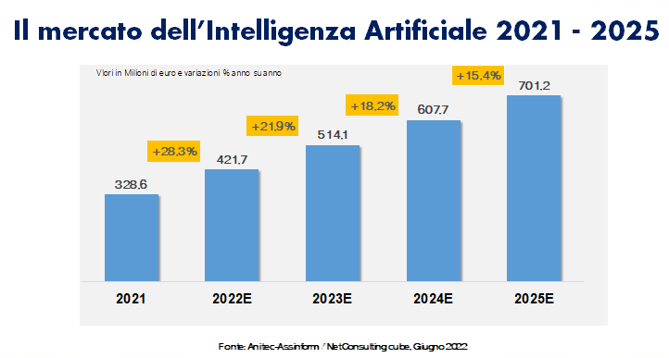

 | Mln euro | variazione % sul 2021
2021 | 328.6 | 0
2022E | 421.7 | 28.3%
2023E | 514.1 | 21.9%
2024E | 607.7 | 18.2%
2025E | 701.2 | 15.4%

FIGURA 3
 |  | 2020 | 2021
 | Campania | -0.9% | 4.6%
 | Italia | -0.6% | 5.3%

FIGURA 3 - Andamento mercato digitale in Campania

Figura 4
 |  | 2021 | 2022
 | Italia | 60.8% | 70.4%
 | Mezzogiorno | 56.9% | 66.6%
 | Campania | 55.0% | 68.3%

FIGURA 4 - Imprese con un livello base di digitalizzazione
(quote %)

Fonte: elaborazioni Piccola Industria Confindustria su dati Istat

